Hoja1
Variable Xn= restaurante visitado en la visita n |  |  |  | Ω={rally, barn, caesars}

Tabla probabilidades
act/sig | Rally | Barn | Caesars |  | Matriz transicion
Rally | 0.7 | 0.2 | 0.1 |  | 0.7 | 0.2 | 0.1
Barn | 0.35 | 0.5 | 0.15 |  | 0.35 | 0.5 | 0.15
Caesars | 0.25 | 0.3 | 0.45 |  | 0.25 | 0.3 | 0.45

0.27
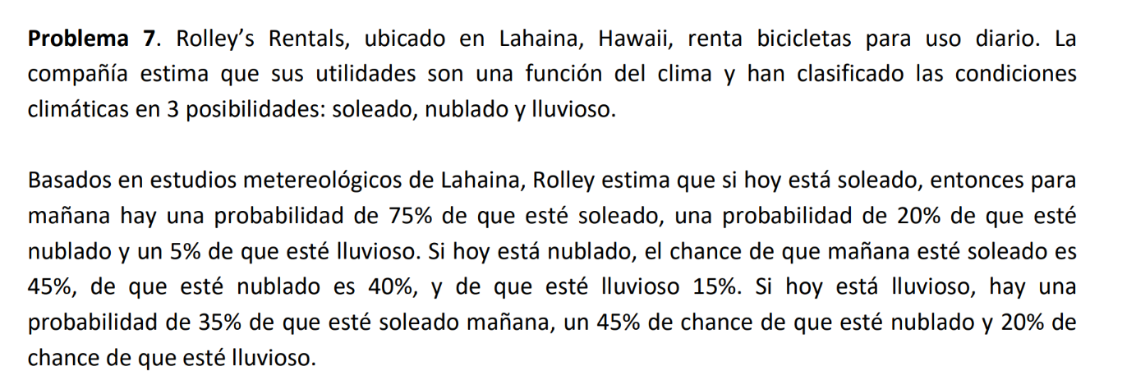

 | sol | nube | lluvia
sol | 0.75 | 0.20 | 0.05 |  | 0.75 | 0.20 | 0.05
nube | 0.45 | 0.40 | 0.15 |  | 0.45 | 0.40 | 0.15
lluvia | 0.35 | 0.45 | 0.20 |  | 0.35 | 0.45 | 0.20

variable = clima |  | Ω={sol, nube, llluvia}

0.196875 | 0.0315 | 0.006125 |  | 0.598
0.151875 | 0.081 | 0.023625 |  | 59.8%
0.0525 | 0.0405 | 0.014

0.598 | 59.80%

